71.520
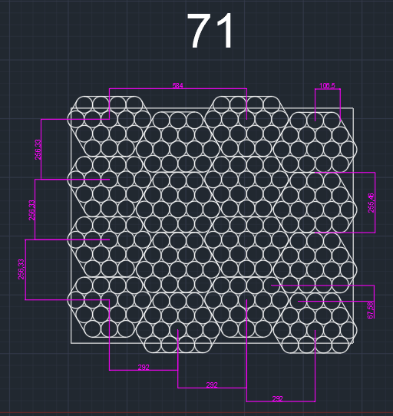
ns=3 | s="OP10_RicetteRB"."Indice"[12]."CoordinateDeposito"[0]."X" | 1018 | INT | X
ns=3 | s="OP10_RicetteRB"."Indice"[12]."CoordinateDeposito"[0]."Y" | 904 | INT | Y
ns=3 | s="OP10_RicetteRB"."Indice"[12]."CoordinateDeposito"[0]."RZ" | 180 | INT | RZ
ns=3 | s="OP10_RicetteRB"."Indice"[12]."CoordinateDeposito"[1]."X" | 772 | INT | X
ns=3 | s="OP10_RicetteRB"."Indice"[12]."CoordinateDeposito"[1]."Y" | 904 | INT | Y
ns=3 | s="OP10_RicetteRB"."Indice"[12]."CoordinateDeposito"[1]."RZ" | 180 | INT | RZ
ns=3 | s="OP10_RicetteRB"."Indice"[12]."CoordinateDeposito"[2]."X" | 526 | INT | X
ns=3 | s="OP10_RicetteRB"."Indice"[12]."CoordinateDeposito"[2]."Y" | 904 | INT | Y
ns=3 | s="OP10_RicetteRB"."Indice"[12]."CoordinateDeposito"[2]."RZ" | 180 | INT | RZ
ns=3 | s="OP10_RicetteRB"."Indice"[12]."CoordinateDeposito"[3]."X" | 280 | INT | X
ns=3 | s="OP10_RicetteRB"."Indice"[12]."CoordinateDeposito"[3]."Y" | 904 | INT | Y
ns=3 | s="OP10_RicetteRB"."Indice"[12]."CoordinateDeposito"[3]."RZ" | 180 | INT | RZ
ns=3 | s="OP10_RicetteRB"."Indice"[12]."CoordinateDeposito"[4]."X" | 955 | INT | X
ns=3 | s="OP10_RicetteRB"."Indice"[12]."CoordinateDeposito"[4]."Y" | 623 | INT | Y
ns=3 | s="OP10_RicetteRB"."Indice"[12]."CoordinateDeposito"[4]."RZ" | 0 | INT | RZ
ns=3 | s="OP10_RicetteRB"."Indice"[12]."CoordinateDeposito"[5]."X" | 710 | INT | X
ns=3 | s="OP10_RicetteRB"."Indice"[12]."CoordinateDeposito"[5]."Y" | 623 | INT | Y
ns=3 | s="OP10_RicetteRB"."Indice"[12]."CoordinateDeposito"[5]."RZ" | 0 | INT | RZ
ns=3 | s="OP10_RicetteRB"."Indice"[12]."CoordinateDeposito"[6]."X" | 465 | INT | X
ns=3 | s="OP10_RicetteRB"."Indice"[12]."CoordinateDeposito"[6]."Y" | 623 | INT | Y
ns=3 | s="OP10_RicetteRB"."Indice"[12]."CoordinateDeposito"[6]."RZ" | 0 | INT | RZ
ns=3 | s="OP10_RicetteRB"."Indice"[12]."CoordinateDeposito"[7]."X" | 220 | INT | X
ns=3 | s="OP10_RicetteRB"."Indice"[12]."CoordinateDeposito"[7]."Y" | 623 | INT | Y
ns=3 | s="OP10_RicetteRB"."Indice"[12]."CoordinateDeposito"[7]."RZ" | 0 | INT | RZ
ns=3 | s="OP10_RicetteRB"."Indice"[12]."CoordinateDeposito"[8]."X" | 1018 | INT | X
ns=3 | s="OP10_RicetteRB"."Indice"[12]."CoordinateDeposito"[8]."Y" | 342 | INT | Y
ns=3 | s="OP10_RicetteRB"."Indice"[12]."CoordinateDeposito"[8]."RZ" | 180 | INT | RZ
ns=3 | s="OP10_RicetteRB"."Indice"[12]."CoordinateDeposito"[9]."X" | 772 | INT | X
ns=3 | s="OP10_RicetteRB"."Indice"[12]."CoordinateDeposito"[9]."Y" | 342 | INT | Y
ns=3 | s="OP10_RicetteRB"."Indice"[12]."CoordinateDeposito"[9]."RZ" | 180 | INT | RZ
ns=3 | s="OP10_RicetteRB"."Indice"[12]."CoordinateDeposito"[10]."X" | 526 | INT | X
ns=3 | s="OP10_RicetteRB"."Indice"[12]."CoordinateDeposito"[10]."Y" | 342 | INT | Y
ns=3 | s="OP10_RicetteRB"."Indice"[12]."CoordinateDeposito"[10]."RZ" | 180 | INT | RZ
ns=3 | s="OP10_RicetteRB"."Indice"[12]."CoordinateDeposito"[11]."X" | 280 | INT | X
ns=3 | s="OP10_RicetteRB"."Indice"[12]."CoordinateDeposito"[11]."Y" | 342 | INT | Y
ns=3 | s="OP10_RicetteRB"."Indice"[12]."CoordinateDeposito"[11]."RZ" | 180 | INT | RZ
ns=3 | s="OP10_RicetteRB"."Indice"[12]."CoordinateDeposito"[12]."X" | 955 | INT | X
ns=3 | s="OP10_RicetteRB"."Indice"[12]."CoordinateDeposito"[12]."Y" | 61 | INT | Y
ns=3 | s="OP10_RicetteRB"."Indice"[12]."CoordinateDeposito"[12]."RZ" | 180 | INT | RZ
ns=3 | s="OP10_RicetteRB"."Indice"[12]."CoordinateDeposito"[13]."X" | 710 | INT | X
ns=3 | s="OP10_RicetteRB"."Indice"[12]."CoordinateDeposito"[13]."Y" | 61 | INT | Y
ns=3 | s="OP10_RicetteRB"."Indice"[12]."CoordinateDeposito"[13]."RZ" | 180 | INT | RZ
ns=3 | s="OP10_RicetteRB"."Indice"[12]."CoordinateDeposito"[14]."X" | 465 | INT | X
ns=3 | s="OP10_RicetteRB"."Indice"[12]."CoordinateDeposito"[14]."Y" | 61 | INT | Y
ns=3 | s="OP10_RicetteRB"."Indice"[12]."CoordinateDeposito"[14]."RZ" | 180 | INT | RZ
ns=3 | s="OP10_RicetteRB"."Indice"[12]."CoordinateDeposito"[15]."X" | 220 | INT | X
ns=3 | s="OP10_RicetteRB"."Indice"[12]."CoordinateDeposito"[15]."Y" | 61 | INT | Y
ns=3 | s="OP10_RicetteRB"."Indice"[12]."CoordinateDeposito"[15]."RZ" | 180 | INT | RZ

